Sheet1
 | 삭제님 시트 아래로 복사붙이기 |  |  | 배정시드 | 총시드 | 시드 비율 | 매수 기준 | 매도 기준
 | 매수 가이드 | 수량 가이드 | 매도 가이드 |  | $2,122 |  |  |  |  |  | 사용방법
1티어 | $42.71 | 1 | $45.27 | $42.71 |  | 2.01 | None | 5.99 | 1 | 1 | 1. 삭제님 시트를 커스텀으로 만든 후 매수,수량,매도 가이드를 복사하여 복사 붙이기 한다.
2티어 | $42.07 | 1 | $43.75 | $42.07 |  | 1.98 | -1.50 | 3.99 | 2 | 1 | 2. 변환된 시드비율,매수기준,매도기준을 복사하여 로또님 커스텀 CSV 파일로 값으로 붙여넣기 한다.
3티어 | $41.44 | 1 | $43.10 | $41.44 |  | 1.95 | -1.50 | 4.01 | 3 | 2 | 3. 로또님 커스텀 파일은 소수점 둘째까지만 인식하므로 열전체 셀 서식을 아래그림과 같이 해준다.
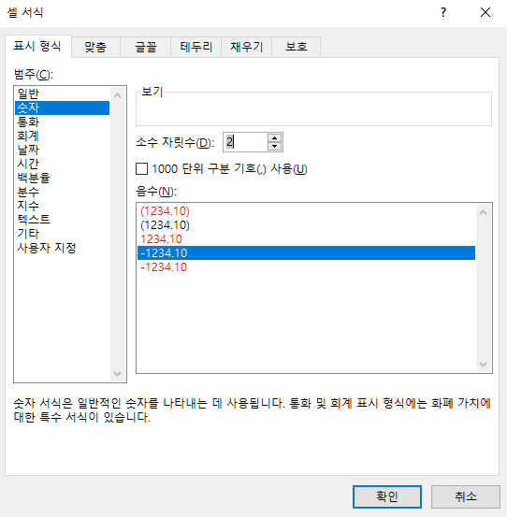
4티어 | $40.82 | 1 | $42.07 | $40.82 |  | 1.92 | -1.50 | 3.06 | 4 | 3
5티어 | $40.21 | 1 | $41.44 | $40.21 |  | 1.89 | -1.49 | 3.06 | 5 | 4
6티어 | $39.61 | 1 | $40.82 | $39.61 |  | 1.87 | -1.49 | 3.05 | 6 | 5
7티어 | $38.62 | 1 | $40.21 | $38.62 |  | 1.82 | -2.50 | 4.12 | 7 | 6
8티어 | $37.65 | 1 | $39.61 | $37.65 |  | 1.77 | -2.51 | 5.21 | 8 | 7
9티어 | $36.71 | 1 | $38.62 | $36.71 |  | 1.73 | -2.50 | 5.20 | 9 | 8
10티어 | $35.79 | 1 | $37.65 | $35.79 |  | 1.69 | -2.51 | 5.20 | 10 | 9
11티어 | $34.54 | 1 | $36.71 | $34.54 |  | 1.63 | -3.49 | 6.28 | 11 | 10
12티어 | $33.33 | 1 | $35.79 | $33.33 |  | 1.57 | -3.50 | 7.38 | 12 | 11
13티어 | $32.16 | 1 | $34.54 | $32.16 |  | 1.52 | -3.51 | 7.40 | 13 | 12
14티어 | $30.55 | 1 | $32.16 | $30.55 |  | 1.44 | -5.01 | 5.27 | 14 | 13
15티어 | $29.02 | 1 | $30.55 | $29.02 |  | 1.37 | -5.01 | 5.27 | 15 | 14
16티어 | $27.57 | 1 | $29.22 | $27.57 |  | 1.30 | -5.00 | 5.98 | 16 | 15
17티어 | $27.16 | 2 | $28.25 | $54.32 |  | 2.56 | -1.49 | 4.01 | 18 | 16
18티어 | $26.75 | 2 | $27.82 | $53.50 |  | 2.52 | -1.51 | 4.00 | 20 | 18
19티어 | $26.35 | 2 | $27.16 | $52.70 |  | 2.48 | -1.50 | 3.07 | 22 | 20
20티어 | $25.95 | 2 | $26.75 | $51.90 |  | 2.45 | -1.52 | 3.08 | 24 | 22
21티어 | $25.56 | 2 | $26.35 | $51.12 |  | 2.41 | -1.50 | 3.09 | 26 | 24
22티어 | $24.92 | 2 | $25.95 | $49.84 |  | 2.35 | -2.50 | 4.13 | 28 | 26
23티어 | $24.30 | 2 | $25.56 | $48.60 |  | 2.29 | -2.49 | 5.19 | 30 | 28
24티어 | $23.69 | 2 | $24.92 | $47.38 |  | 2.23 | -2.51 | 5.19 | 32 | 30
25티어 | $23.10 | 2 | $24.30 | $46.20 |  | 2.18 | -2.49 | 5.19 | 34 | 32
26티어 | $22.29 | 2 | $23.69 | $44.58 |  | 2.10 | -3.51 | 6.28 | 36 | 34
27티어 | $21.51 | 2 | $23.10 | $43.02 |  | 2.03 | -3.50 | 7.39 | 38 | 36
28티어 | $20.76 | 2 | $22.29 | $41.52 |  | 1.96 | -3.49 | 7.37 | 40 | 38
29티어 | $19.72 | 3 | $20.76 | $59.16 |  | 2.79 | -5.01 | 5.27 | 43 | 40
30티어 | $18.73 | 3 | $19.72 | $56.19 |  | 2.65 | -5.02 | 5.29 | 46 | 43
31티어 | $17.79 | 3 | $18.86 | $53.37 |  | 2.52 | -5.02 | 6.01 | 49 | 46
32티어 | $17.52 | 3 | $18.22 | $52.56 |  | 2.48 | -1.52 | 4.00 | 52 | 49
33티어 | $17.26 | 3 | $17.95 | $51.78 |  | 2.44 | -1.48 | 4.00 | 55 | 52
34티어 | $17.00 | 3 | $17.52 | $51.00 |  | 2.40 | -1.51 | 3.06 | 58 | 55
35티어 | $16.75 | 3 | $17.26 | $50.25 |  | 2.37 | -1.47 | 3.04 | 61 | 58
36티어 | $16.50 | 4 | $17.00 | $66.00 |  | 3.11 | -1.49 | 3.03 | 65 | 61
37티어 | $16.09 | 4 | $16.75 | $64.36 |  | 3.03 | -2.48 | 4.10 | 69 | 65
38티어 | $15.69 | 4 | $16.50 | $62.76 |  | 2.96 | -2.49 | 5.16 | 73 | 69
39티어 | $15.30 | 4 | $16.09 | $61.20 |  | 2.88 | -2.49 | 5.16 | 77 | 73
40티어 | $14.92 | 4 | $15.69 | $59.68 |  | 2.81 | -2.48 | 5.16 | 81 | 77
41티어 | $14.40 | 4 | $15.30 | $57.60 |  | 2.71 | -3.49 | 6.25 | 85 | 81
42티어 | $13.90 | 4 | $14.92 | $55.60 |  | 2.62 | -3.47 | 7.34 | 89 | 85
43티어 | $13.41 | 4 | $14.40 | $53.64 |  | 2.53 | -3.53 | 7.38 | 93 | 89
44티어 | $12.74 | 4 | $13.41 | $50.96 |  | 2.40 | -5.00 | 5.26 | 97 | 93
45티어 | $12.10 | 4 | $12.74 | $48.40 |  | 2.28 | -5.02 | 5.29 | 101 | 97

